LED FITTING WITH INSULATION PAP
ONKAR ENGINE & GENERATOR (P) LIMITED

प्रोडक्ट नाम | वॉटर हीटर किउब | Work Instruction |  |  |  | हस्ताक्षर | सुपरवाइज़र | इंजीनियर | मैनेजर
डॉक्यूमेंट नंबर | OM/WI/08
इफेक्टिव डेट | 24.10.18
कार्य निर्देश
रेविजन नंबर | 0
ऑपरेशन नंबर | 50B,60B,70B
कार्य का नाम : एलईडी फिटिंग |  |  |  |  | विभाग : असेंबली लाइन
व्यवस्थित दृष्टिकोण |  |  | नं. | कार्य प्रणाली | नं. | 5S |  | सेफ्टी इंस्ट्रक्शन
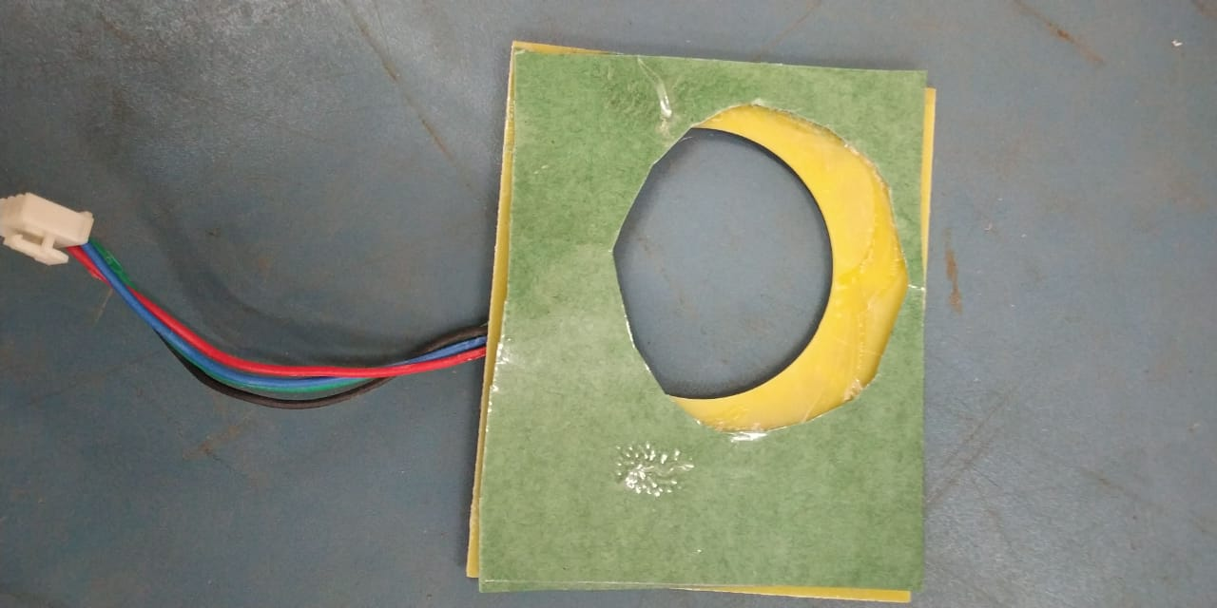 |  |  | 1 | सर्वप्रथम अपने आस पास के कार्य स्थल को साफ़ करे। | 1 | कार्यस्थल साफ सुथरा रखें। |  | USE | NOT USE
 |  |  | 2 | कार्य शुरू करने से पहले सुनिश्चितं करे की एलईडी में पिछला कार्य सही हुआ है की नही। | 2 | कार्यस्थल पर आवश्यक सामान ही रखें।
 |  |  | 3 | इंसुलेशन पेपर को एलईडी के पिछले फेस पर चिपका दे।चिपका ने के बाद एलईडी को फिट करे।एलईडी फिटिंग के बाद सुनिश्चित करे की असेंबली सही से हुआ हो और कही से एलईडी लूज़ और टुटा न हो। | 3 | टूल, गेज आदि को निर्धारित स्थान पर रखें।
 |  |  | 4 | शुरू के 2 पीस क्वालिटी इंस्पेक्टर से चेक करा कर काम शुरू करे। | 4 | टूल, गेज आदि सामान को गैंगवे पर ना रखें।
 |  |  | 5 | गीजर को अगले ऑपरेशन(कार्य) के लिए बढ़ा दें। | 5
प्रमुख नियत्रण बातें |  |  |  | पार्ट्स | नं. | इकुएपमेंट / जिग / फिक्सचर / मशीन
Contents/ Spec. | Frequencey | Contents/ Spec. | Frequencey
गीजर में शार्ट मोल्ड ,फलो मार्क और स्क्रैच न हो। | 100 दृस्य | एलइडी का वायर कटा न हो। | 100 दृस्य |  | 1
 | 100 दृस्य |  | 100 दृस्य |  | 2
Note :-(1)- समझ न आने या किसी भी परेशानी में सुपरवाइजर से संपर्क करें।
(२)- रिवर्क करने के लिए सुपरवाइजर से निर्देश लें।
हमारी प्राथमिकता - सुरक्षा , गुणवत्ता व उत्पादतकता

